信用交易
融资融券市场交易数据统计(2023-06-14)

标的证券 | 融资融券余额（亿元） | 融资余额（亿元） | 融券余额（亿元） | 融资买入额（亿元） | 融资融券规模变化（亿元） | 融资余额增幅(‰) | 融券余额增幅(%)
统计数据 | 16,029.26 | 15,105.59 | 921.61 | 721.31 | 2.22 | -0.73 | 1.47
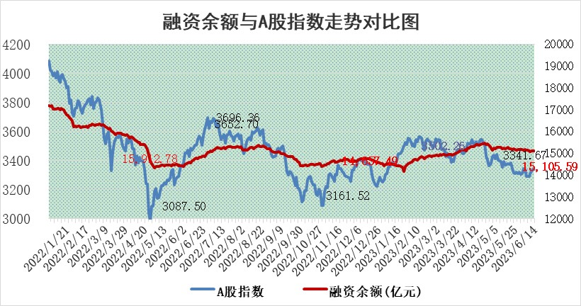

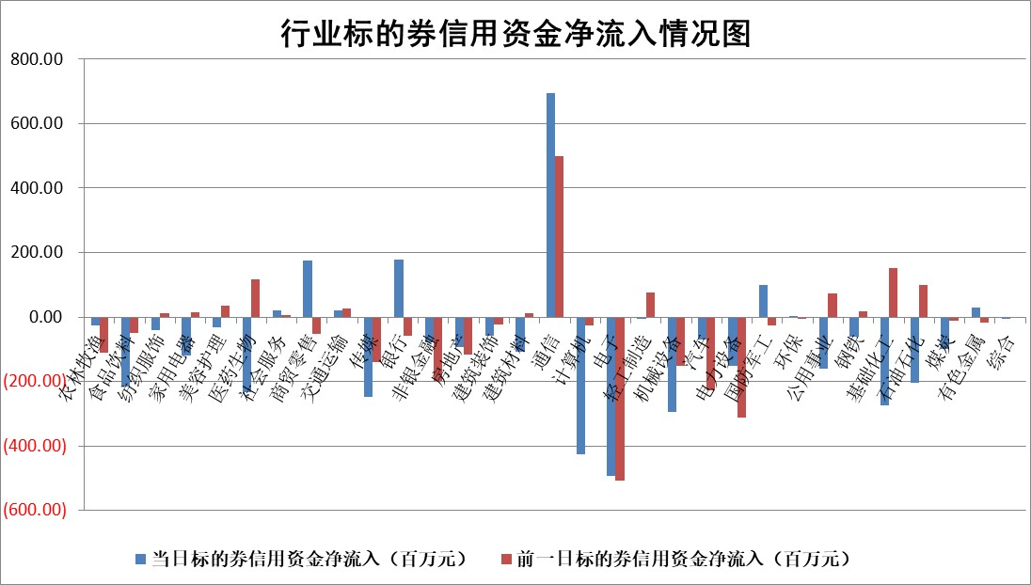

标的基金代码 | 标的基金简称 | 融资余额/市值(%) | 融资余额增幅(%) | 融资买入额/成交金额(%) | （融资余额净增额-融券余额净增额）/市值(‱) | 融券余额降幅(%) | ABS[（融资余额净增额-融券余额净增额）/市值净增额-1](%)
159902 | 华夏中小板ETF | 0.00 | 0.00 | 0.00 | 0.00 | 0.00 | 100.00
159915 | 易方达创业板ETF | 2.32 | -4.15 | 1137647.32 | -10.18 | -1.05 | 57.13
159919 | 嘉实沪深300ETF | 4.60 | -0.25 | 0.23 | -1.61 | -6.80 | 163.69
159920 | 华夏恒生ETF | 62.82 | -0.15 | 8.99 | -9.47 | 0.88 | 89.33
159922 | 嘉实中证500ETF | 0.73 | 4.25 | 344.47 | -16.28 | -4.31 | 438.13
159925 | 南方沪深300ETF | 0.06 | 67.12 | 0.17 | 2.21 | 0.00 | 78.89
159928 | 消费ETF | 0.82 | -2.35 | 1.96 | -1.26 | 7.54 | 100.86
159934 | 易方达黄金ETF | 371.31 | -0.21 | 15.49 | -76.28 | 0.00 | 21.97
159939 | 全指信息技术ETF | 0.57 | -5.17 | 71.16 | -3.12 | 0.00 | 100.00
159940 | 全指金融地产ETF | 0.13 | -0.24 | 0.00 | -0.03 | 0.00 | 99.91
159995 | 半导体芯片ETF | 2.12 | -4.81 | 146.77 | -10.31 | 1.34 | 43.58
159997 | 天弘中证电子ETF | 1.83 | -0.62 | 1.59 | -1.18 | -0.20 | 105.94
159998 | 天弘中证计算机主题ETF | 0.36 | 2.84 | 0.08 | 1.17 | 0.53 | 97.96
510050 | 华夏上证50ETF | 9.95 | -0.73 | 63.97 | -9.78 | -16.30 | 94.33
510180 | 华安上证180ETF | 0.51 | -1.17 | 0.33 | -0.72 | -10.80 | 95.98
510880 | 华泰柏瑞红利ETF | 0.29 | 4.80 | 0.86 | 1.39 | 1.12 | 105.07
510900 | 易方达恒生H股ETF | 93.71 | 0.03 | 3.49 | 3.16 | 0.00 | 102.37
511010 | 5年期国债ETF | 0.00 | 0.00 | 0.00 | 0.00 | 0.00 | 100.00
511380 | 可转债及可交换债券ETF | 6.89 | -1.37 | 2.31 | -9.56 | 0.00 | 111.28
512000 | 全指证券ETF | 6.79 | -0.40 | 17.61 | -3.85 | -3.36 | 115.18
512010 | 沪深300医药卫生ETF | 3.93 | -0.82 | 47.26 | -4.13 | -6.24 | 85.86
512070 | 沪深300非银ETF | 1.92 | 8.66 | 189.78 | 13.85 | -16.64 | 118.31
512400 | 南方中证申万有色金属ETF | 1.31 | 7.84 | 0.84 | 8.65 | -2.57 | 97.96
512580 | 广发中证环保产业ETF | 1.03 | 1.23 | 0.12 | 1.71 | 1.02 | 101.66
512660 | 国泰中证军工ETF | 2.86 | 0.54 | 14.30 | 3.74 | 5.46 | 95.72
512800 | 华宝中证银行ETF | 14.00 | -1.26 | 3.10 | -12.78 | 14.72 | 97.27
512980 | 广发中证传媒ETF | 0.87 | 13.79 | 664.76 | 10.09 | -1.99 | 97.16
515030 | 华夏中证新能源汽车ETF | 2.47 | 1.25 | 16.63 | 3.65 | 1.32 | 109.57
515050 | 华夏中证5G通信主题ETF | 0.97 | -2.74 | 0.55 | -2.91 | -1.34 | 108.08
515070 | 华夏中证人工智能ETF | 2.01 | 10.97 | 16.84 | 19.68 | -0.58 | 90.21
标的股票比较指标 |  | 融资余额/流通A股市值(%) | 融资余额增幅(%) | 融资买入额/成交金额(%) | （融资余额净增额-融券余额净增额）/流通A股市值(‱) | 融券余额降幅(%) | ABS[（融资余额净增额-融券余额净增额）/流通A股市值净增额-1](%)
前十名标的个股 |  | 仁东控股 | 普蕊斯 | 物产中大 | 仕佳光子 | 宁波建工 | 锋尚文化
 |  | 永信至诚 | 迪生力 | 中金辐照 | 泰祥股份 | 国际实业 | 中科蓝讯
 |  | 莱茵生物 | 海泰科 | 民生银行 | 中金辐照 | 杭电股份 | 肇民科技
 |  | 全柴动力 | 仕佳光子 | 无锡银行 | 超达装备 | 德马科技 | 艾布鲁
 |  | 大立科技 | 中金辐照 | 海油发展 | 创益通 | 赛科希德 | 邦彦技术
 |  | 万得凯 | 泰祥股份 | 大恒科技 | 普蕊斯 | 漱玉平民 | 德固特
 |  | 晨鸣纸业 | 飞龙股份 | 艾布鲁 | 迪生力 | 广西广电 | 巨一科技
 |  | 司尔特 | 超达装备 | 大连重工 | 铭普光磁 | 迪威尔 | 保立佳
 |  | 海兰信 | 迅捷兴 | 广安爱众 | 海泰科 | 国际医学 | 能辉科技
 |  | 亚通股份 | 双环传动 | 新钢股份 | 天海防务 | 中洲控股 | 灿瑞科技
后十名标的个股 |  | 哈工智能 | 肇民科技 | 金科股份 | 亚康股份 | 苏试试验 | 富创精密
 |  | 正邦科技 | 杰普特 | 麦捷科技 | 中钢洛耐 | 南模生物 | 景旺电子
 |  | 美好置业 | 亚康股份 | 天沃科技 | 肇民科技 | 宏润建设 | 中国软件
 |  | 宋都股份 | 嘉寓股份 | 华神科技 | 金百泽 | 瑞华泰 | 中交地产
 |  | 中天金融 | 裕同科技 | 哈工智能 | 杰普特 | 会稽山 | 福瑞股份
 |  | 华铁股份 | 悦康药业 | 正邦科技 | 荣信文化 | 龙头股份 | 新农开发
 |  | 阳光城 | 石英股份 | 美好置业 | 华海清科 | 帝科股份 | 燕麦科技 | ;
 |  | 紫鑫药业 | 纽泰格 | 宋都股份 | 维海德 | 中远海科 | 逸豪新材
 |  | 中国中期 | 星环科技 | 中天金融 | 博瑞传播 | 首航高科 | 烽火通信
 |  | 庞大集团 | 周大生 | 华铁股份 | 天禄科技 | 湘潭电化 | 卓创资讯
说明：1.以上普通交易数据和信用交易数据皆以交易日收盘后数据为基准；2.上述标的证券总数据只计算标的证券市场总数据，不包括从标的证券中调出去标的证券数据，所以与交易所公布的总值略有不同； 3.上述行业采用申万一级行业分类；4.以上标的基金和标的个股中比较的6个指标值中：前5个（从左至右）为正向指标，值越大排名越靠前；第6个为逆向指标，值越小，排名越靠前；5.第6个指标中ABS[]表示求绝对值，其主要用于考量信用资金相对净流入对股价相对净变化的贡献程度；6.数据来源：wind，交易所。

 | 证券代码 | 新增融资余额 | 融资买入额 | 融资买入增幅前10
远大智能 | 002689 | 28175353 | 42268582 | 199%
亚太股份 | 002284 | 21555247 | 34242865 | 82%
赛诺医疗 | 688108 | 72122899 | 101076547 | 78%
湖南发展 | 000722 | 66023557 | 137112987 | 75%
柘中股份 | 002346 | 14584119 | 36845980 | 58%
国城矿业 | 000688 | 24683149 | 48240585 | 54%
兆新股份 | 002256 | 1985058 | 4066269 | 52%
凯美特气 | 002549 | 33806472 | 61340055 | 52%
华昌达 | 300278 | 13474542 | 19303225 | 48%
新华联 | 000620 | 27311937 | 39201759 | 43%

 | 证券代码 | 新增融资余额 | 融资买入额 | 融资买入增幅前10
兔宝宝 | 002043 | 73310337 | 89923983 | 334%
捷昌驱动 | 603583 | 26026415 | 31686727 | 262%
湘财股份 | 600095 | 94196837 | 132280449 | 252%
中谷物流 | 603565 | 49103883 | 60098371 | 234%
中青宝 | 300052 | 24215352 | 31377809 | 98%
顾家家居 | 603816 | 138518545 | 188424210 | 78%
喜临门 | 603008 | 31503289 | 48351944 | 77%
财信发展 | 000838 | 10831830 | 17666790 | 74%
苏州银行 | 002966 | 10578096 | 19143736 | 72%
金诚信 | 603979 | 23858538 | 36098133 | 60%

